Karte
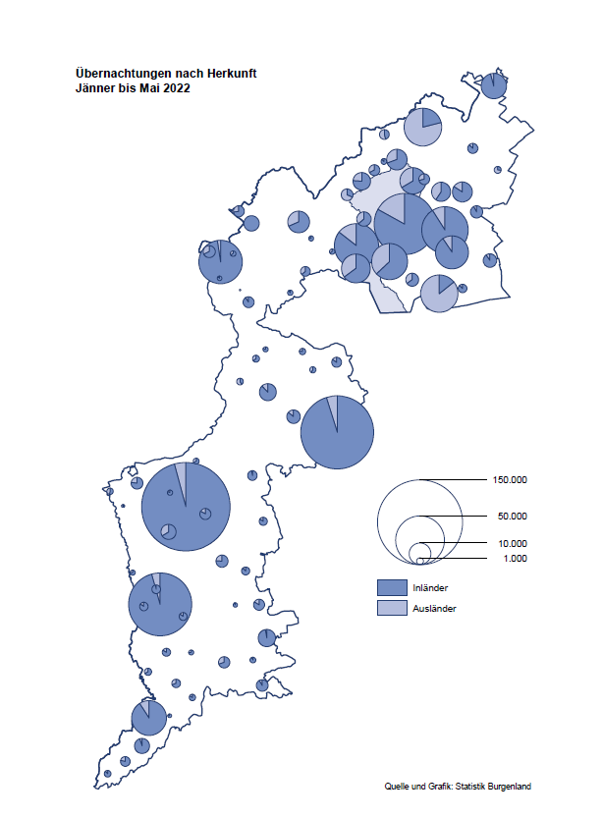

Bgld
Ankünfte nach Unterkunftsart |  |  |  |  |  |  |  | Übernachtungen nach Unterkunftsart |  |  |  |  |  |  |  | Daten für Grafik 2:
Mai 2022 |  |  |  |  |  |  |  | Mai 2022 |  |  |  |  |  |  |  |  | Monat | 2022 | 2021 | Ø 2011-2021 | 2021 | 2020 | 2019 | 2018 | 2017 | 2016 | 2015 | 2014 | 2013 | 2012 | 2011

Unterkunftsart | Ankünfte |  |  |  |  |  |  | Unterkunftsart | Übernachtungen |  |  |  |  |  |  |  |  | 892,389 | 2,510,061 | 2,883,826 | 2,510,061 | 2,287,961 | 3,144,232 | 3,050,564 | 3,092,657 | 3,084,025 | 2,914,691 | 2,912,637 | 2,853,243 | 2,938,655 | 2,933,357
 | Inländer |  | Ausländer |  | insgesamt |  |  |  | Inländer |  | Ausländer |  | insgesamt
 | 2021 | 2022 | 2021 | 2022 | 2021 | 2022 | % |  | 2021 | 2022 | 2021 | 2022 | 2021 | 2022 | % | Jänner | 1 | 115,620 | 29,476 | 128,877 | 29,476 | 145,353 | 142,561 | 145,246 | 145,386 | 144,674 | 134,038 | 133,981 | 132,179 | 136,230 | 128,519
 |  |  |  |  |  |  |  |  |  |  |  |  |  |  |  | Feber | 2 | 121,086 | 34,472 | 130,386 | 34,472 | 151,431 | 140,588 | 142,295 | 142,728 | 145,581 | 135,782 | 142,631 | 131,305 | 135,387 | 132,050
Burgenland | 44,246 | 85,133 | 5,363 | 17,422 | 49,609 | 102,555 |  | Burgenland | 137,256 | 234,233 | 21,220 | 55,846 | 158,476 | 290,079 |  | März | 3 | 138,364 | 45,792 | 138,154 | 45,792 | 64,358 | 163,253 | 168,732 | 155,317 | 173,021 | 148,988 | 147,200 | 164,265 | 148,907 | 139,865
Gewerbl. Beherbergungsbetrieb | 27,840 | 60,557 | 3,383 | 11,713 | 31,223 | 72,270 |  | Gewerbl. Beherbergungsbetrieb | 66,748 | 139,063 | 12,276 | 34,262 | 79,024 | 173,325 |  | April | 4 | 227,240 | 50,285 | 180,435 | 50,285 | 5,072 | 244,826 | 224,025 | 232,034 | 202,440 | 201,029 | 212,756 | 185,187 | 215,698 | 211,430
5/4-Stern | 17,463 | 35,695 | 1,627 | 5,603 | 19,090 | 41,298 |  | 5/4-Stern | 41,984 | 82,575 | 5,520 | 18,779 | 47,504 | 101,354 |  | Mai | 5 | 290,079 | 158,476 | 255,706 | 158,476 | 46,179 | 283,418 | 306,488 | 278,950 | 328,809 | 292,559 | 285,056 | 297,188 | 278,023 | 257,616
3-Stern | 8,613 | 20,530 | 1,245 | 4,059 | 9,858 | 24,589 |  | 3-Stern | 20,598 | 46,779 | 3,426 | 11,451 | 24,024 | 58,230 |  | Juni | 6 |  | 333,648 | 310,539 | 333,648 | 233,437 | 353,757 | 312,160 | 347,452 | 298,750 | 304,686 | 319,646 | 276,693 | 292,628 | 343,074
2/1-Stern | 1,764 | 4,332 | 511 | 2,051 | 2,275 | 6,383 |  | 2/1-Stern | 4,166 | 9,709 | 3,330 | 4,032 | 7,496 | 13,741 |  | Juli | 7 |  | 472,159 | 428,075 | 472,159 | 447,640 | 430,134 | 431,967 | 436,808 | 437,717 | 417,086 | 403,168 | 408,674 | 409,575 | 413,893
Privatquartier nicht auf Bauernhof | 1,938 | 3,525 | 269 | 931 | 2,207 | 4,456 |  | Privatquartier nicht auf Bauernhof | 4,521 | 8,237 | 1,089 | 3,285 | 5,610 | 11,522 |  | Aug | 8 |  | 557,336 | 510,964 | 557,336 | 546,671 | 513,292 | 486,508 | 503,565 | 510,434 | 483,048 | 494,104 | 488,499 | 519,743 | 517,405
Privatquartier auf Bauernhof | 1,051 | 1,747 | 116 | 447 | 1,167 | 2,194 |  | Privatquartier auf Bauernhof | 2,736 | 4,512 | 387 | 1,913 | 3,123 | 6,425 |  | Sept | 9 |  | 360,851 | 301,237 | 360,851 | 369,853 | 301,838 | 294,404 | 306,558 | 299,008 | 282,739 | 260,716 | 264,879 | 291,135 | 281,631
Campingplatz | 9,216 | 11,912 | 888 | 2,343 | 10,104 | 14,255 |  | Campingplatz | 25,011 | 36,088 | 3,743 | 7,550 | 28,754 | 43,638 |  | Okt | 10 |  | 257,755 | 216,114 | 257,755 | 203,553 | 225,667 | 217,367 | 218,450 | 217,470 | 203,272 | 206,019 | 203,858 | 211,959 | 211,883
Kurheim der Sozialvers.träger | 318 | 465 | 2 | 3 | 320 | 468 |  | Kurheim der Sozialvers.träger | 9,463 | 11,444 | 47 | 46 | 9,510 | 11,490 |  | Nov | 11 |  | 126,150 | 161,562 | 126,150 | 46,036 | 193,867 | 183,958 | 181,241 | 179,370 | 171,475 | 171,477 | 179,421 | 179,009 | 165,174
Private und öffentliche Kurheime | 1,179 | 1,114 | 5 | 31 | 1,184 | 1,145 |  | Private und öffentliche Kurheime | 20,923 | 19,518 | 55 | 223 | 20,978 | 19,741 |  | Dez | 12 |  | 83,661 | 121,777 | 83,661 | 28,378 | 151,031 | 137,414 | 144,168 | 146,751 | 139,989 | 135,883 | 121,095 | 120,361 | 130,817
Jugendherberge | 108 | 390 | 25 | 2 | 133 | 392 |  | Jugendherberge | 221 | 886 | 83 | 2 | 304 | 888
Ferienwohnung, Ferienhaus | 2,377 | 4,597 | 604 | 1,693 | 2,981 | 6,290 |  | Ferienwohnung, Ferienhaus | 7,223 | 12,270 | 3,338 | 7,956 | 10,561 | 20,226 |  | Überschrift1: | Übernachtungen im Burgenland 2015
Sonstige Unterkunft | 219 | 826 | 71 | 259 | 290 | 1,085 |  | Sonstige Unterkunft | 410 | 2,215 | 202 | 609 | 612 | 2,824 |  | Überschrift2: | im Vergleich zu 2015 und Ø 2005-2015

Übernachtungen im Mai nach Unterkunftsarten
Übernachtungen nach Monaten
 | Ø 2011-2021 | 2021 | 2022
Jänner | 128,877 | 29,476 | 115,620
Feber | 130,386 | 34,472 | 121,086
März | 138,154 | 45,792 | 138,364
April | 180,435 | 50,285 | 227,240
Mai | 255,706 | 158,476 | 290,079
Juni | 310,539 | 333,648
Juli | 428,075 | 472,159
Aug | 510,964 | 557,336
Sept | 301,237 | 360,851
Okt | 216,114 | 257,755
Nov | 161,562 | 126,150
Dez | 121,777 | 83,661
 |  |  |  |  |  |  |  |  |  |  |  |  |  |  |  | Daten für Grafik 1:
 |  |  |  |  |  |  |  |  |  |  |  |  |  |  |  |  | 2022 | 2021
 |  |  |  |  |  |  |  |  |  |  |  |  |  |  |  | 5/4-Stern | 101,354 | 47,504
 |  |  |  |  |  |  |  |  |  |  |  |  |  |  |  | 3-Stern | 58,230 | 24,024
 |  |  |  |  |  |  |  |  |  |  |  |  |  |  |  | 2/1-Stern | 13,741 | 7,496
 |  |  |  |  |  |  |  |  |  |  |  |  |  |  |  | Privatquartier | 17,947 | 8,733
 |  |  |  |  |  |  |  |  |  |  |  |  |  |  |  | Campingplatz | 43,638 | 28,754
 |  |  |  |  |  |  |  |  |  |  |  |  |  |  |  | Kurheim, Erhol. | 31,231 | 30,488
 |  |  |  |  |  |  |  |  |  |  |  |  |  |  |  | Sonst. Unterk. | 23,938 | 11,477

 |  |  |  |  |  |  |  |  |  |  |  |  |  |  |  | Kontrolle | 290,079 | 158,476

Gemeinde20
Die 20 Gemeinden mit den meisten Übernachtungen
Mai 2022

Gemeinde | Ankünfte |  |  | Übernachtungen
 | 2021 | 2022 | % | 2021 | 2022 | %

Podersdorf am See | 10,111 | 16,845 |  | 27,739 | 49,762
Bad Tatzmannsdorf | 4,338 | 8,720 |  | 25,699 | 37,192
Lutzmannsburg | 4,986 | 9,242 |  | 11,313 | 21,904
Rust | 2,575 | 6,694 |  | 9,054 | 17,759
Stegersbach | 4,061 | 6,464 |  | 10,142 | 16,559
Illmitz | 2,091 | 4,453 |  | 6,003 | 15,090
Mörbisch am See | 1,605 | 3,922 |  | 4,255 | 11,387
Frauenkirchen | 2,264 | 5,215 |  | 4,563 | 10,086
Pamhagen | 849 | 1,988 |  | 3,616 | 9,680
Bad Sauerbrunn | 598 | 720 |  | 6,568 | 8,238
Parndorf | 1,369 | 4,693 |  | 3,926 | 7,344
Jennersdorf | 1,747 | 3,048 |  | 3,981 | 6,754
Sankt Andrä am Zicksee | 717 | 1,018 |  | 5,555 | 6,615
Neusiedl am See | 1,127 | 2,666 |  | 2,736 | 5,820
Jois | 773 | 1,678 |  | 1,954 | 4,125
Purbach am Neusiedler See | 275 | 1,477 |  | 611 | 3,799
Kittsee | 113 | 182 |  | 2,972 | 3,228
Gols | 404 | 1,237 |  | 1,070 | 3,127
Eisenstadt | 637 | 1,557 |  | 1,402 | 3,090
Oggau am Neusiedler See | 632 | 932 |  | 1,851 | 3,005

Die 10 Gemeinden mit den meisten Übernachtungen im Mai
 |  |  |  |  |  |  |  | Daten für Grafik: | 2021 | 2022 | 2021 | 2022
 |  |  |  |  |  |  | 1 | Podersdorf am See | 27,739 | 49,762 | 56.0 | 53.8
 |  |  |  |  |  |  | 2 | Bad Tatzmannsdorf | 25,699 | 37,192 | 51.9 | 40.2
 |  |  |  |  |  |  | 3 | Lutzmannsburg | 11,313 | 21,904 | 22.8 | 23.7
 |  |  |  |  |  |  | 4 | Rust | 9,054 | 17,759 | 18.3 | 19.2
 |  |  |  |  |  |  | 5 | Stegersbach | 10,142 | 16,559 | 20.5 | 17.9
 |  |  |  |  |  |  | 6 | Illmitz | 6,003 | 15,090 | 12.1 | 16.3
 |  |  |  |  |  |  | 7 | Mörbisch am See | 4,255 | 11,387 | 8.6 | 12.3
 |  |  |  |  |  |  | 8 | Frauenkirchen | 4,563 | 10,086 | 9.2 | 10.9
 |  |  |  |  |  |  | 9 | Pamhagen | 3,616 | 9,680 | 7.3 | 10.5
 |  |  |  |  |  |  | 10 | Bad Sauerbrunn | 6,568 | 8,238 | 13.3 | 8.9
 |  |  |  |  |  |  |  | restliche Gemeinden | 49,524 | 92,422 | 100.0 | 100.0

 |  |  |  |  |  |  |  | Insgesamt | 158,476 | 290,079

